MySQL
 |  | https://www.nowcoder.com/discuss/637486?type=post&order=time&pos=&page=1&ncTraceId=&channel=-1&source_id=search_post_nctrack
 |  | https://github.com/CyC2018/CS-Notes/blob/master/notes/SQL%20%E8%AF%AD%E6%B3%95.md
sql练习 |  | https://www.nowcoder.com/ta/sql
面试题 |  | https://fiend.blog.csdn.net/article/details/116698285

非关系型数据库 |  | 非关系型数据库又被称为 NoSQL（Not Only SQL)，意为不仅仅是 SQL。通常指数据以对象的形式存储在数据库中，而对象之间的关系通过每个对象自身的属性来决定，常用于存储非结构化的数据 键值数据库：Redis、Memcached、Riak 列族数据库：Bigtable、HBase、Cassandra 文档数据库：MongoDB、CouchDB、MarkLogic 图形数据库：Neo4j、InfoGrid
MySQL引擎和区别 |  | MySQL支持多种存储引擎,比如InnoDB,MyISAM,Memory,Archive等等.在大多数的情况下,直接选择使用InnoDB引擎都是最合适的,InnoDB也是MySQL的默认存储引擎.InnoDB是聚集索引（存储了索引值与该行的所有数据），MyISAM是非聚集索引（存储了索引值与该行的指针）
 | 区别 | InnoDB支持事务，而MyISAM不支持事务 InnoDB支持行级锁和表级锁，MyISAM只支持表级锁 InnoDB支持MVCC, 而MyISAM不支持 InnoDB支持外键，而MyISAM不支持 InnoDB不支持全文索引，而MyISAM支持。
MySQL和Redis区别 | MySQL和redis | mysql是关系型数据库，主要用于存放持久化数据，数据存在硬盘中，读取速度较慢 redis是NOSQL，非关系型数据库，是缓存数据库，数据存在缓存(cache)中，缓存的读取速度快，能够大大提高运行效率，但保存时间有限 Redis适合放一些频繁使用,比较热的数据,因为是放在内存中,读写速度都非常快，存储容量肯定要比磁盘少很多 目前基本都是MySQL(主) + Redis(辅),在需要性能的地方使用Redis,在不需要高性能的地方使用MySQL
 | Redis | Redis数据为键值对形式，数据保存在内存 Redis可以作为后台与MySQL之间的服务器缓存，降低查询MySQL带来的CPU消耗 支持数据的持久化，可以将内存中的数据保存在磁盘中，重启的时候可以再次加载进行使用 常用数据结构：string (字符串) 、 list (列表) 、 hash (字典) 、 set (集合) 和 zset (有序集合) 用途：队列，Session存储，缓存经常请求的页面（减小请求的延迟） 持久化方式：1.周期性的持久化 2.对每一条写入、删除记录做日志（重启的时候优先）
三大范式 | 第一范式 | 确保每列保持原子性，数据表中的所有字段值都是不可分解的原子值。（例如把地址再划分省，市...对地址中某一部分操作的时候将非常方便，或者说电话这列中不能有办公电话和移动电话两种，还要细分开）
 | 第二范式 | 确保每列都和主键相关,而不能只与主键的某一部分相关（主要针对联合主键而言）（一行数据只做一件事，只要数据列中出现重复，就把表拆开，例如一个人订了好多房间，这样多个订单号对应同一个人，可以把用户相关的信息拆分出来）
 | 第三范式 | 确保每列都和主键列直接相关而不是间接相关，不能存在传递关系a->b->c（在设计表的时候，可以通过外键的方式和另外一个表关联，而不是都放到一起）
 |  | 第二范式（2NF）和第三范式（3NF）的概念很容易混淆，区分它们的关键点在于，2NF：非主键列是否完全依赖于主键，还是依赖于主键的一部分；3NF：非主键列是直接依赖于主键，还是直接依赖于非主键列
MySQL的数据类型 | 整数 | TINYINT、SMALLINT、MEDIUMINT、INT、BIGINT
 | 浮点数 | FLOAT、DOUBLE及DECIMAL为浮点数类型，DECIMAL是利用字符串进行处理的，能存储精确的小数 DECIMAL(p,s) p是指有效位数(精度)，它是将存储的小数位总数，包括小数点的左侧和右侧。精度范围为1到38,默认为38 s是小数位数(刻度)，它是指定小数点右小数位数。刻度范围从0到p,只有在指定精度时才能指定刻度,默认为0
 | 字符串 | CHAR和VARCHAR，VARCHAR主要用于存储可变长字符串，相比于定长的CHAR更节省空间
 | 日期 | 比较常用的有year、time、date、datetime、timestamp等 MySQL日期格式： DATE - 格式 YYYY-MM-DD DATETIME - 格式: YYYY-MM-DD HH:MM:SS TIMESTAMP - 格式: YYYY-MM-DD HH:MM:SS YEAR - 格式 YYYY 或 YY
索引 |  | 索引是对数据库表的一列或者多列的值进行排序一种结构，使用索引可以快速进行数据查找。为了使查询数据效率快 是帮助MySQL高效获取数据的数据结构，类似书前面的目录，可以加快查询速度 索引往往是存在磁盘的文件中 实际也是一张表，保存了主键和索引字段，指向实体表的记录
 | 优势 | 提高数据检索的效率，降低数据库IO成本 通过索引列对数据进行排序，降低排序成本，减少CPU的消耗
 | 劣势 | 索引会占用空间 会降低更新表的效率（不仅要操作数据，还要更新对应的索引文件）
 | 索引的数据结构 | 索引的数据结构主要有B+树和哈希表，对应的索引分别为B+树索引和哈希索引。 InnoDB引擎的索引类型有B+树索引和哈希索引，默认的索引类型为B+树索引
 | 种类 | 包括主键索引，普通索引，聚集索引，覆盖索引，组合索引，前缀索引，唯一索引等，默认使用B+树结构组织
 |  | 主键索引：数据行没有相同的键值，不能为NULL，一个表只能有一个主键索引，PRIMARY KEY定义主键 组合索引：由多个列值组成的索引。 唯一索引：数据行没有相同的键值，可以为NULL，索引列的值必须唯一的，如果是组合索引，则列值的组合必须唯一。 全文索引：对文本的内容进行搜索。 普通索引：基本的索引类型，可以为NULL，字段多且有重复时使用 聚集索引：InnoDB是聚集索引，存储了索引值与该行的所有数据 非聚集索引：MyISAM是非聚集索引，存储了索引值与该行的指针
 | 主键索引和唯一索引 | 1. 主键一定是唯一性索引，唯一性索引并不一定就是主键。 2. 一个表中可以有多个唯一性索引，但只能有一个主键。 3. 主键列不允许空值，而唯一性索引列允许空值。
 | B+树索引 | B+树具有有序性，并且所有的数据都存放在叶子节点，所以查找的效率非常高，并且支持排序和范围查找
 | 为什么不用B树 | B树适用于随机检索，而B+树适用于随机检索和顺序检索 B+树的空间利用率更高，因为B树每个节点要存储键和值，而B+树的内部节点只存储键，这样B+树的一个节点就可以存更多索引，从而使树的高度变低，减少了I/O次数，使得数据检索速度更快。 B+树的叶子节点都是连接在一起的，所以范围查找，顺序查找更加方便 B+树的性能更加稳定，因为在B+树中，每次查询都是从根节点到叶子节点，而在B树中，要查询的值可能不在叶子节点，在内部节点就已经找到。 那在什么情况适合使用B树呢，因为B树的内部节点也可以存储值，所以可以把一些频繁访问的值放在距离根节点比较近的地方，这样就可以提高查询效率
 | 哈希索引 | 哈希索引是基于哈希表实现的，对于每一行数据，存储引擎会对索引列通过哈希算法进行哈希计算得到哈希码，并且哈希算法要尽量保证不同的列值计算出的哈希码值是不同的，将哈希码的值作为哈希表的key值，将指向数据行的指针作为哈希表的value值。这样查找一个数据的时间复杂度就是o(1)，一般多用于精确查找
 | Hash索引和B+树的区别 | 哈希索引不支持排序，因为哈希表是无序的 哈希索引不支持范围查找 哈希索引不支持模糊查询及多列索引的最左前缀匹配，哈希索引一般多用于精确的等值查找（因为哈希计算嘛） 因为哈希表中会存在哈希冲突，所以哈希索引的性能是不稳定的，而B+树索引的性能是相对稳定的
 | 全文索引 | 一般用于查找文本中的关键字，而不是直接比较是否相等，解决针对文本的模糊查询效率低的问题
 | 使用场景 | 对于中大型表建立索引非常有效，对于非常小的表，一般全部表扫描速度更快些。 对于超大型的表，建立和维护索引的代价也会变高，这时可以考虑分区技术。 如何表的增删改非常多，而查询需求非常少的话，那就没有必要建立索引了，因为维护索引也是需要代价的。 一般不会出现再where条件中的字段就没有必要建立索引了。 多个字段经常被查询的话可以考虑联合索引。 字段多且字段值没有重复的时候考虑唯一索引。 字段多且有重复的时候考虑普通索引。
 | 分区 | 表中数据要满足条件： 1.数据量很大 2.数据是分段的，才要考虑到是否需要使用分区表（例如按年分隔数据，往年的数据几乎不操作）
 |  | 分区表：将一个大表从物理上分成若干个小表，逻辑上看还是一个大表，例如：按年分表，需要查哪年的数据，再去相应的表里查询
 |  | 实现：定义表时添加 PARTITION BY xxx
 | 创建索引 | CREATE INDEX index_name ON table_name (column_list);
 | 删除主键索引 | alter table 表名 drop primary key
 | 删除其他索引 | alter table 表名 drop key 索引名
 | 使用索引查询时性能一定会提升吗 | 不一定，创建和维护索引需要花费空间和时间上的代价，如果不合理地使用索引反而会使查询性能下降
 | 复合索引最左匹配原则 | 从最左边为起点开始连续匹配，遇到范围查询（<、>、between、like）会停止匹配。and有效，or无效
 |  | 例如建立索引(a,b,c) select * from table_name where b = 1 没有用到索引，因为不是从最左边开始匹配的 select * from table_name where a = 1 and c = 2 只有a列用到索引，c没有用到索引，因为中间跳过了b，不是从最左开始连续匹配的 select * from table_name where a = 1 and b = 2 and c = 3 select * from table_name where b = 2 and a = 1 and c = 3 上面两次查询过程中所有值都用到了索引，where后面字段调换不会影响查询结果，因为MySQL中的优化器会自动优化查询顺序（对于IN和=）
 | 外键 | 外键用来建立主表与从表的关联关系，为两个表的数据建立连接，约束两个表中数据的一致性和完整性，主键所在的表就是主表（父表），外键所在的表就是从表（子表） 条件：两个表必须是InnoDB表，MyISAM表暂时不支持外键；外键列必须建立了索引，MySQL 4.1.2以后的版本在建立外键时会自动创建索引；外键关系的两个表的列必须是数据类型相似，也就是可以相互转换类型的列，比如int和tinyint可以，而int和char则不可以； 作用：可使两张表关联，保证数据的一致性和实现一些级联操作。保持数据一致性，完整性，主要目的是控制存储在外键表中的数据
 |  | 外键约束使用最多的两种情况： 1）父表更新时子表也更新，父表删除时如果子表有匹配的项，删除失败； 2）父表更新时子表也更新，父表删除时子表匹配的项也删除。
 |  | mysql启动和关闭外键约束： SET FOREIGN_KEY_CHECKS=0; 禁用外键约束 SET FOREIGN_KEY_CHECKS=1; 启动外键约束 使用场景：Mysql中如果表和表之间建立的外键约束，则无法删除表及修改表结构。 解决方法是在Mysql中取消外键约束: SET FOREIGN_KEY_CHECKS=0; 然后将原来表的数据导出到sql语句，重新创建此表后，再把数据使用sql导入， 然后再设置外键约束
事务管理 | 事务 | （transaction）指一组 SQL 语句
 |  | 数据库事务(Database Transaction) ，是指作为单个逻辑工作单元执行的一系列操作，要么完全地执行，要么完全地不执行。 事务处理可以确保除非事务性单元内的所有操作都成功完成，否则不会永久更新面向数据的资源。通过将一组相关操作组合为一个要么全部成功要么全部失败的单元，可以简化错误恢复并使应用程序更加可靠。一个逻辑工作单元要成为事务，必须满足所谓的ACID（原子性、一致性、隔离性和持久性）属性。事务是数据库运行中的逻辑工作单位，由DBMS中的事务管理子系统负责事务的处理。
 | 回退 | （rollback）指撤销指定 SQL 语句的过程；
 | 提交 | （commit）指将未存储的 SQL 语句结果写入数据库表；提交之前，事务修改的数据先在内存里，提交，从内存写入磁盘
 |  | 首先在内存中修改数据，修改后，内存中的日志记录下来； 提交（commit）事务。内存中的日志记录写入磁盘中的日志文件；内存中的数据写入到磁盘中的数据文件； 如果提交时停电了，内存中修改的数据还没写入磁盘。但是不要紧，日志已经写入了。重启电脑及数据库服务后，数据库不会立即可用。数据库会先扫描一遍日志，发现这个事务提交了，但数据还没写入。于是重新把这个事务中的SQL操作在内存中“执行”一遍，这样数据出来了，随时可以写入磁盘中的数据文件。等待所有的这种情况都处理后，数据库就可以正常使用了！
 | 保留点 | （savepoint）指事务处理中设置的临时占位符（placeholder），你可以对它发布回退（与回退整个事务处理不同）
数据库的事务 |  | 数据库事务(transaction)是访问并可能操作各种数据项的一个数据库操作序列，这些操作要么全部执行,要么全部不执行，是一个不可分割的工作单位。事务由事务开始与事务结束之间执行的全部数据库操作组成
事务的四大特性ACID | 原子性 | 包含事务的操作要么全部执行成功，要么全部失败回滚。如果其中一个步骤失败，将发生回滚操作，撤消撤消之前到事务开始时的所以操作
 | 一致性 | 事务执行的结果使数据库从一个一致性状态变到另一个一致性状态。 一致性指的是数据处于一种有意义的状态，这种状态是语义上的而不是语法上的。最常见的例子是转帐。例如从帐户A转一笔钱到帐户B上，如果帐户A上的钱减少了，而帐户B上的钱却没有增加，那么我们认为此时数据处于不一致的状态。 如果数据库系统运行中发生故障，有些事务尚未完成就被迫中断，这些未完成事务对数据库所做的修改有一部分已写入物理数据库，这时数据库就处于一种不正确的状态，或者说是不一致的状态。
 | 隔离性 | 一个事务的执行不被另一个事务的执行干扰 一个事务在完全提交之前,对其他事务是不可见的,一个事务的执行不能其它事务干扰。即一个事务内部的操作及使用的数据对其它并发事务是隔离的，并发执行的各个事务间不能互相干扰
 | 持久性 | 事务一旦提交，对数据库中数据的改变就是永久性的 接下来的其它操作或故障不应该对其执行结果有任何影响。是为了应对系统崩溃
多事务的并发进行一般会造成以下几个问题 | 脏读 | 事务A读取了事务B更新但未提交的数据，然后B回滚操作，那么A读取到的数据是脏数据
 | 不可重复读 | 事务A多次读取同一数据，事务B在事务A多次读取的过程中，对数据作了更新并提交，导致事务A多次读取同一数据时，结果不一致。
 | 幻读 | 当用户读取某一范围的数据行时，另一个事务又在该范围内插入了新行，当用户再读取该范围的数据行时，会发现有新的“幻影” 行 系统管理员A将数据库中所有学生的成绩从具体分数改为ABCDE等级，但是系统管理员B就在这个时候插入了一条具体分数的记录，当系统管理员A改结束后发现还有一条记录没有改过来，就好像发生了幻觉一样，这就叫幻读。（咦？还有一个记录没改？！）
 |  | 小结：不可重复读的和幻读很容易混淆，不可重复读侧重于修改，幻读侧重于新增或删除。解决不可重复读的问题只需锁住满足条件的行，解决幻读需要锁表
事务隔离级别 |  | https://www.cnblogs.com/huanongying/p/7021555.html https://blog.csdn.net/justlpf/article/details/106835122?ops_request_misc=%257B%2522request%255Fid%2522%253A%2522162614033316780269846564%2522%252C%2522scm%2522%253A%252220140713.130102334..%2522%257D&request_id=162614033316780269846564&biz_id=0&utm_medium=distribute.pc_search_result.none-task-blog-2~blog~baidu_landing_v2~default-3-106835122.pc_v2_rank_blog_default&utm_term=MySQL%E7%9A%84%E5%9B%9B%E7%A7%8D%E4%BA%8B%E5%8A%A1%E9%9A%94%E7%A6%BB%E7%BA%A7%E5%88%AB&spm=1018.2226.3001.4450
 |  | SQL标准定义了4类隔离级别，包括了一些具体规则，用来限定事务内外的哪些改变是可见的，哪些是不可见的。低级别的隔离级一般支持更高的并发处理，并拥有更低的系统开销
 | 读未提交ru | 在该隔离级别，所有事务都可以看到未提交事务的执行结果。本隔离级别很少用于实际应用，因为它的性能也不比其他级别好多少。读取未提交的数据，也被称之为脏读（Dirty Read）。
 | 读已提交rc | 大多数数据库系统的默认隔离级别（但不是MySQL默认的）。它满足了隔离的简单定义：一个事务只能看见已提交事务所做的改变。这种隔离级别也支持不可重复读，因为同一事务的其他实例在该实例处理其间可能会有新的commit，所以同一select可能返回不同结果
 | 可重复读rr | MySQL的默认事务隔离级别，它确保同一事务的多个实例在并发读取数据时，会看到同样的数据行。但可能导致另一个问题：幻读 。简单的说，幻读指当用户读取某一范围的数据行时，另一个事务又在该范围内插入了新行，当用户再读取该范围的数据行时，会发现有新的“幻影” 行。InnoDB和Falcon存储引擎通过多版本并发控制（MVCC）机制解决了该问题
 | 串行化 | 最高的隔离级别，它通过强制事务排序，使之不可能相互冲突，从而解决幻读问题。简言之，它是在每个读的数据行上加上共享锁(S锁)。在这个级别，可能导致大量的超时现象和锁竞争。
事务隔离级别 | 脏读 | 不可重复读 | 幻读
读未提交（read-uncommitted） | 是 | 是 | 是 | 低
读已提交/不可重复读（read-committed） | 否 | 是 | 是
可重复读（repeatable-read）（默认） | 否 | 否 | 是
串行化（serializable） | 否 | 否 | 否 | 高

MVCC机制 | MVCC是一种多版本并发控制机制，是MySQL的InnoDB存储引擎实现隔离级别的一种具体方式，用于实现提交读和可重复读这两种隔离级别。MVCC是通过保存数据在某个时间点的快照来实现该机制，其在每行记录后面保存两个隐藏的列，分别保存这个行的创建版本号和删除版本号，然后Innodb的MVCC使用到的快照存储在Undo日志中，该日志通过回滚指针把一个数据行所有快照连接起来。 或者说：对数据库的任何修改的提交都不会直接覆盖之前的数据，而是产生一个新的版本与老版本共存，使得读取时完全不加锁
 |  | MVCC 不能解决幻读问题，Next-Key Locks 就是为了解决这个问题而存在的

锁 |  | MySQL 中提供了两种封锁粒度：行级锁以及表级锁。
 |  | 应该尽量只锁定需要修改的那部分数据，而不是所有的资源。锁定的数据量越少，发生锁争用的可能就越小，系统的并发程度就越高。 但是加锁需要消耗资源，锁的各种操作（包括获取锁、释放锁、检查锁状态）都会增加系统开销。因此封锁粒度越小，系统开销就越大。 在选择封锁粒度时，需要在锁开销和并发程度之间做一个权衡。
 | 读写锁 | 为了避免在同一时刻多个用户并发读写导致出错，MySQL中为了解决这类经典问题的方法就是并发控制，也就是在处理并发读写时，通过一个由两种类型的锁组成的锁系统来解决问题。这两种类型的锁通常被称为共享锁（shared lock）和排他锁（exclusive lock），也叫读锁（read lock）和写锁（write lock）。 其中读锁是共享的，或者说是相互不阻塞的；而写锁是排他的，也就是说一个写锁会阻塞其他的写锁和读锁
 |  | 互斥锁（Exclusive），简写X锁，又称写锁。 共享锁（Shared），简写S锁，又称读锁。
 |  | 一个事务对数据对象A加了X锁，就可以对 A 进行读取和更新。加锁期间其它事务不能对 A 加任何锁。 一个事务对数据对象A加了S锁，可以对A进行读取操作，但是不能进行更新操作。加锁期间其它事务能对 A 加 S 锁，但是不能加 X 锁
 | 意向锁 | InnoDB 为了支持多粒度的加锁，允许行锁和表锁同时存在。为了支持在不同粒度上的加锁操作，InnoDB 支持了额外的一种锁方式，称之为意向锁( Intention Lock )。意向锁是将锁定的对象分为多个层次，意向锁意味着事务希望在更细粒度上进行加锁
 |  | 在存在行级锁和表级锁的情况下，事务 T 想要对表 A 加 X 锁，就需要先检测是否有其它事务对表 A 或者表 A 中的任意一行加了锁，那么就需要对表 A 的每一行都检测一次，这是非常耗时的。
 |  | IX/IS 都是表锁，用来表示一个事务想要在表中的某个数据行上加 X 锁或 S 锁 意向共享锁( IS )：事务有意向对表中的某些行加共享锁 意向排他锁( IX )：事务有意向对表中的某些行加排他锁
 |  | 一个事务在获得某个数据行对象的 S 锁之前，必须先获得表的 IS 锁或者更强的锁； 一个事务在获得某个数据行对象的 X 锁之前，必须先获得表的 IX 锁
 |  | 通过引入意向锁，事务 T 想要对表 A 加 X 锁，只需要先检测是否有其它事务对表 A 加了 X/IX/S/IS 锁，如果加了就表示有其它事务正在使用这个表或者表中某一行的锁，因此事务 T 加 X 锁失败。
 | 乐观锁与悲观锁 | InnoDB 存储引擎中使用的就是悲观锁 当冲突频率和重试成本较高时更推荐使用悲观锁，而需要非常高的响应速度并且并发量非常大的时候使用乐观锁就能较好的解决问题
 | 行锁算法 | 锁是如何添加到对应的数据行上的： 记录锁Record Lock、间隙锁Gap Lock 和 Next-Key Lock
MySQL 的 InnoDB 存储引擎采用两段锁协议，会根据隔离级别在需要的时候自动加锁，并且所有的锁都是在同一时刻被释放，这被称为隐式锁定。
锁的粒度 | 表锁 | MySQL中最基本的锁策略，且开销最小。一个用户对表写操作时，锁定整张表，这会阻塞其他用户对该表的所有读写操作。 开销小，加锁快；不会出现死锁
 | 行锁 | 行级锁可以最大程度地支持并发处理。在InnoDB和XtraDB及一些其他存储引擎中实现了行级锁，行级锁只能在存储引擎层实现，MySQL服务层并没有实现。行级锁分为共享锁和排他锁。 开销大，加锁慢；会出现死锁；锁定粒度最小，发生锁冲突的概率最低，并发度也最高。
 | 页级锁 | 介于行级锁和表级锁中间，一次锁定相邻的一组记录 速度快，但冲突多，行级冲突少，但速度慢。
死锁 |  | 四个要素： 1.两个或者两个以上事务 2.每个事务都已经持有锁并且申请新的锁 3.锁资源同时只能被同一个事务持有或者不兼容 4.事务之间因为持有锁和申请锁导致彼此循环等待
 | 如何尽可能避免死锁 | 1.合理的设计索引，区分度高的列放到组合索引前面，使业务 SQL 尽可能通过索引定位更少的行，减少锁竞争 2.避免大事务，尽量将大事务拆成多个小事务来处理，小事务发生锁冲突的几率也更小 3.以固定的顺序访问表和行。比如两个更新数据的事务，事务 A 更新数据的顺序为 1，2;事务 B 更新数据的顺序为 2，1

schema |  | 数据库对象的集合，包括表、索引、视图、存储过程等

SQL语法
SQL语言四大主要分类
DDL |  | 数据定义语言：CREATE ALTER DROP TRUNCATE
DML |  | 数据操作语言：DELETE INSERT Append ZAP PACK
DCL |  | 数据控制语言：用来设置或者更改数据库用户或角色权限的语句，GRANT、DENY、REVOKE
TCL |  | 事务控制语言：包括COMMIT（提交）命令、ROLLBACK（回滚）命令、SAVEPOINT（保存点）命令
 |  | SQL 语句不区分大小写，但是数据库表名、列名和值是否区分依赖于具体的 DBMS 以及配置
注释 |  | ## 注释 -- 注释 /* 注释1 注释2 */
数据库创建与使用 |  | CREATE DATABASE test; # 某些数据库系统要求在每条 SQL 命令的末端使用分号 USE test;
创建表 |  | CREATE TABLE mytable ( # int 类型，不为空，自增 id INT NOT NULL AUTO_INCREMENT, # int 类型，不可为空，默认值为 1，不为空 col1 INT NOT NULL DEFAULT 1, # 变长字符串类型，最长为 45 个字符，可以为空 col2 VARCHAR(45) NULL, # 日期类型，可为空 col3 DATE NULL, # 设置主键为 id PRIMARY KEY ('id'));
查看表结构 |  | desc tablename;
default |  | 如果一个字段中没有指定DEFAULT修饰符，MySQL 会依据这个字段是 NULL 还是 NOT NULL 自动设置默认值。 如果指定字段可以为NULL，则 MySQL为其设置默认值为 NULL。 如果是NOT NULL字段，MySQL 对于数值类型插入0，字符串类型插入空字符串， 时间戳类型插入当前日期和时间，ENUM 类型插入枚举组的第一条。
索引 | 创建 | 1.创建表时指定： 某列的定义后加 UNIQUE（唯一索引） [ INDEX （普通索引） | KEY] [<索引名>] [<索引类型>] (<列名>,…) UNIQUE [KEY] [indexName] (username(length)) [CONSTRAINT pk_PersonID 如需命名] PRIMARY KEY (P_Id,LastName) 外键（设置这个的为从表）：[CONSTRAINT <外键名>] FOREIGN KEY (vend_id) REFERENCES <主表名> (vend_id) [ON DELETE {RESTRICT | CASCADE | SET NULL | NO ACTION | SET DEFAULT}] [ON UPDATE {RESTRICT | CASCADE | SET NULL | NO ACTION | SET DEFAULT}] 2.CREATE [UNIQUE] INDEX <索引名> ON <表名> (<列名> [<长度>] [ ASC | DESC]) 3.ALTER TABLE testalter_tbl ADD INDEX (c);
 | 删除 | DROP INDEX [indexName] ON mytable; ALTER TABLE testalter_tbl DROP INDEX c; ALTER TABLE <表名> DROP FOREIGN KEY <外键约束名>;
 | 显示索引信息 | SHOW INDEX FROM table_name
修改 | 添加列 | ALTER TABLE mytable ADD col CHAR(20);
 | 删除列 | ALTER TABLE mytable DROP COLUMN col;
 | 删除表 | DROP TABLE mytable;
插入 | 普通插入 | INSERT INTO mytable(col1, col2) VALUES(val1, val2);
 |  | INSERT INTO Persons VALUES ('Gates', 'Bill', 'Xuanwumen 10', 'Beijing') #table后不加列，则values对应表的所有列
 | 将一个表的内容插入到一个新表 | CREATE TABLE newtable AS SELECT * FROM mytable;
 | 若已存在则更新 | replace into t1(col1,col2) values(v1, v2) replace into t1(col1, col2) select v1, v2 replace into 跟 insert 功能类似，不同点在于：replace into 首先尝试插入数据到表中， 1. 如果发现表中已经有此行数据（根据主键或者唯一索引判断）则先删除此行数据，然后插入新的数据。 2. 否则，直接插入新数据。 插入数据的表必须有主键或者是唯一索引！否则的话，replace into 会直接插入数据，这将导致表中出现重复的数据。
更新 |  | UPDATE mytable SET col = val WHERE id = 1;
删除 |  | DELETE FROM mytable WHERE id = 1;
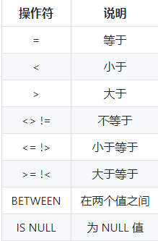
 |  | TRUNCATE TABLE # 仅需要除去表内的数据，但并不删除表本身
 |  | DROP TABLE 表名称 DROP DATABASE 数据库名称
 | truncate和drop、delete 区别?哪个快? | truncate:只能操作表，删除数据，但不删除表的结构（定义）。当表被TRUNCATE 后，这个表和索引所占用的空间会恢复到初始大小， TRUNCATE TABLE一次性地从表中删除所有的数据 delete:删除表中的数据，而不是删除表。操作不会减少表或索引所占用的空间。DELETE语句执行删除的过程是每次从表中删除一行 drop:将表所占用的空间全释放掉，包括表的结构，索引。
 |  | 在速度上，一般来说，drop> truncate > delete DELETE 语句每次删除一行,TRUNCATE通过释放存储表数据所用的数据页来删除数据
查找 |  | SELECT 列名称 FROM 表名称 SELECT * FROM 表名称
 |  | SELECT DISTINCT 列名称 FROM 表名称 # 列中包含重复项，只列出其中一个，去除重复
 | 过滤 | SELECT * FROM mytable WHERE col IS NULL;
 |  | AND和OR用于连接多个过滤条件。优先处理AND，当一个过滤表达式涉及到多个AND 和OR时，可用 () 来决定优先级，使得优先级更清晰 IN 操作符用于匹配一组值(value1,value2,...)，其后也可以接一个 SELECT 子句（也用括号括起来），从而匹配子查询得到的一组值。 NOT 操作符用于否定一个条件。
 | 限制行数 | SELECT * FROM mytable LIMIT 5;
 |  | SELECT * FROM mytable LIMIT 2, 3; #第一个参数为起始行，从0开始；第二个参数为返回的总行数（返回第 3 ~ 5 行）
 | 结果排序 | ASC ：升序（默认） DESC ：降序
 |  | SELECT * FROM mytable ORDER BY col1 DESC, col2 ASC; # 可以按多个列进行排序，并且为每个列指定不同的排序方式：
 | 组合查找 UNION | 如果第一个查询返回 M 行，第二个查询返回 N 行，那么组合查询的结果一般为 M+N 行。 每个查询必须包含相同的列、表达式和聚集函数。 默认会去除相同行，如果需要保留相同行，使用 UNION ALL。 只能包含一个 ORDER BY 子句，并且必须位于语句的最后。
 |  | SELECT col FROM mytable WHERE col = 1 UNION SELECT col FROM mytable WHERE col =2;
模糊查找 | like | %表示任意字符，_表示一个字符
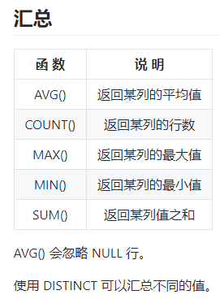
 |  | --查询名字是s开头的姓名 select * from student where name like "s%"; --查询名字是s结尾的姓名 select * from student where name like "%s"; --要查询中间包含s的 select * from student where name like "%s%"; --查询名字第二个字母是s的 select * from student where name like "_s%"; --同理若查找第三个就在其前面写两个_ ,"__s%"
条件判断 | IF | IF(expr1,expr2,expr3) 例：IF(sva=1,"男","女")
多个条件判断 |  | CASE value WHEN condition1 THEN result1 WHEN condition2 THEN result2 WHEN conditionN THEN resultN ELSE result END;
 |  | 将case后面的值value分别和每个when子句后面的值compare_value进行相等比较： 如果一旦和某个when子句后面的值相等则返回相应的then子句后面的值result； 如果和所有when子句后面的值都不相等，则返回else子句后面的值； 如果没有else部分则返回null。 注意： ①value可以是字面量、表达式或者列名 ②CASE表达式的数据类型取决于跟在then或else后面的表达式的类型
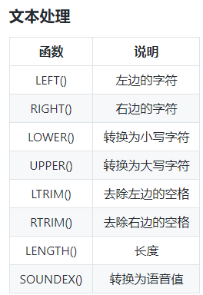
 |  | UPDATE salary SET sex = CASE sex WHEN 'm' THEN 'f' ELSE 'm' END;
 | IFNULL | IFNULL(expr1,expr2)
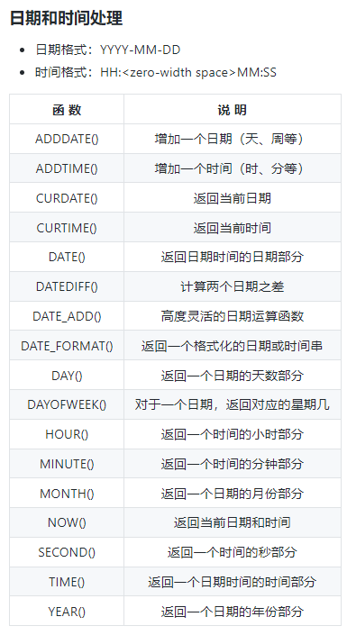
 |  | 判断第一个参数expr1是否为NULL： 如果expr1不为空，直接返回expr1； 如果expr1为空，返回第二个参数 expr2 常用在算术表达式计算和组函数中，用来对null值进行转换处理(返回值是数字或者字符串)
计算字段 |  | 在数据库服务器上完成数据的转换和格式化的工作往往比客户端上快得多，并且转换和格式化后的数据量更少的话 可以减少网络通信量。 计算字段通常需要使用 AS 来取别名，否则输出的时候字段名为计算表达式 计算顺序：where>group by>having>order by
 |  | SELECT col1 * col2 AS alias FROM mytable;
 |  | SELECT CONCAT(TRIM(col1), '(', TRIM(col2), ')') AS concat_col FROM mytable; # CONCAT() 用于连接两个字段。许多数据库会使用空格把一个值填充为列宽，因此连接的结果会出现一些不必要的 空格，使用 TRIM() 可以去除首尾空格。
分组 |  | 把具有相同的数据值的行放在同一组中,进行分组统计 可以对同一分组数据使用汇总函数进行处理，例如求分组数据的平均值等。
 |  | GROUP BY 子句出现在 WHERE 子句之后，ORDER BY 子句之前；
 |  | 例如，表中同一个Customer有多行Price记录，希望查找每个客户的总金额。 SELECT Customer,SUM(Price) FROM table GROUP BY Customer # 多行按相同的Customer求Price的SUM
 |  | SELECT col, COUNT(*) AS num FROM mytable WHERE col > 2 GROUP BY col HAVING num >= 2; # HAVING在分组结束之后，WHERE在分组之前
视图 |  | 视图是从一个或多个表导出的虚拟的表，其内容由查询得到。具有普通表的结构，但是不实现数据存储 视图就像一个窗口，透过它可以看到数据库中自己感兴趣的数据及其变化 视图是虚拟的表，本身不包含数据，也就不能对其进行索引操作。 对视图的操作和对普通表的操作一样。
 | 好处 | 1.简化了操作，把经常使用的数据定义为视图，将注意力集中在其关心的数据上，提高用户效率 2.安全性，使用户只能看到视图所显示的数据 3.简化数据查询语句，如果数据来源于多个表，编写查询语句比较麻烦，定义视图就可以使数据的查询语句 变得简单可行，定义视图可以将表与表之间的复杂的操作连接和搜索条件对用户不可见，用户只需要简单地 对一个视图进行查询即可
触发器 | TRIGGER | 触发器会在某个表执行以下语句时而自动执行：DELETE、INSERT、UPDATE。 触发器必须指定在语句执行之前还是之后自动执行，之前执行使用 BEFORE 关键字，之后执行使用 AFTER 关键字。 BEFORE 用于数据验证和净化，AFTER 用于审计跟踪，将修改记录到另外一张表中。
 |  | CREATE TRIGGER trigger_name trigger_time trigger_event ON tbl_name FOR EACH ROW trigger_stmt 说明： trigger_name：标识触发器名称，用户自行指定； trigger_time：标识触发时机，取值为 BEFORE 或 AFTER； trigger_event：标识触发事件，取值为 INSERT、UPDATE 或 DELETE； tbl_name：标识建立触发器的表名，即在哪张表上建立触发器； trigger_stmt：触发器程序体，可以是一句SQL语句，或者用 BEGIN 和 END 包含的多条语句。
 | new和old | 1.当使用insert语句的时候，如果原表中没有数据的话，那么对于插入数据后表来说新插入的那条数据就是new 2.当使用delete语句的时候，删除的那一条数据相对于删除数据后表的数据来说就是old 3.当使用update语句的时候，当修改原表数据的时候相对于修改数据后表的数据来说原表中修改的那条数据就是old，而修改数据后表被修改的那条数据就是new 对于INSERT语句,只有NEW是合法的；对于DELETE语句，只有OLD才合法；而UPDATE语句可以在和NEW以及OLD同时使用。
 | 执行顺序 | 我们建立的数据库一般都是 InnoDB 数据库，其上建立的表是事务性表，也就是事务安全的。这时，若SQL语句或触发器执行失败，MySQL 会回滚事务，有： ①如果 BEFORE 触发器执行失败，SQL 无法正确执行。 ②SQL 执行失败时，AFTER 型触发器不会触发。 ③AFTER 类型的触发器执行失败，SQL 会回滚
连接 |  | 用于连接多个表，使用 JOIN 关键字，并且条件语句使用 ON 而不是 WHERE 基于表格之间的相同字段，使表之间发生关联，让两个或多个表连接在一起。
 |  | 内连接：等值连接，不等值连接，自然连接 外连接：左外连接，右外连接，全外连接 其他连接：自连接，交叉连接
 | 内连接 | 也称为等值连接，返回两张表都满足条件的部分 join默认为inner jion
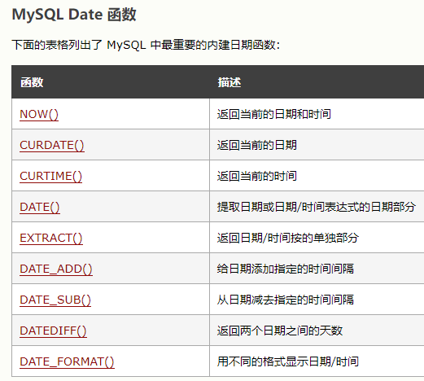
 |  | SELECT A.value, B.value FROM tablea AS A INNER JOIN tableb AS B ON A.key = B.key;
 | 自连接 | 可以看成内连接的一种，只是连接的表是自身
 |  | SELECT e1.name FROM employee AS e1 INNER JOIN employee AS e2 ON e1.department = e2.department AND e2.name = "Jim"; # 找和Jim同部门的员工名字
 | 自然连接 | 自然连接是一种特殊的等值连接，他要求两个关系表中进行比较的必须是相同的属性列，无须添加连接条件， 并且在结果中消除重复的属性列 不用指定连接列，也不能使用ON语句，它默认比较两张表里相同的列 理解：相同名字的列取其中内容相同的部分
 |  | SELECT A.value, B.value FROM tablea AS A NATURAL JOIN tableb AS B;
 | 外连接 | 例如左外连接：保留左表中没有关联的行
 |  | SELECT Customers.cust_id, Customer.cust_name, Orders.order_id FROM Customers LEFT OUTER JOIN Orders ON Customers.cust_id = Orders.cust_id;
 | 内连接和外连接区别 | 内连接：只有两个表相匹配的行才会在结果中，保证所有行都满足连接条件 外连接：例如左外连接，左表的所有记录都会在结果中
进程管理 | 查看进程 | show full processlist;
 | 筛选 | select * from information_schema.processlist where length(info)>0;
 | 停止 | kill id号;
日志 | 查看二进制日志 | show binary logs;
 | 查看正在使用的日志 | show master status; show slave status;
 | 删除 | purge binary logs to 'mysql-bin.000250';
信息数据库 | information_schema | 保存关于MySQL服务器所维护的所有其他数据库的信息。如数据库名，数据库的表，表栏的数据类型与访问权限等
 | TABLES表 | 提供了关于数据库中的表的信息
 | COLUMNS表 | 提供了表中的列信息。详细表述了某张表的所有列以及每个列的信息

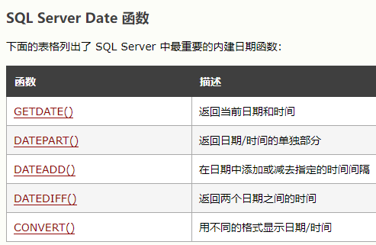
为什么要尽量设定一个主键 |  | 主键是数据库确保数据行在整张表唯一性的保障,即使业务上本张表没有主键,也建议添加一个自增长的ID列作为主键.设定了主键之后,在后续的删改查的时候可能更加快速以及确保操作数据范围安全.
字段为什么要求定义为not null |  | null值会占用更多的字节,且会在程序中造成很多与预期不符的情况
如果要存储用户的密码散列,应该使用什么字段进行存储 |  | 密码散列,盐,用户身份证号等固定长度的字符串应该使用char而不是varchar来存储,这样可以节省空间且提高检索效率
MySQL中的varchar和char有什么区别 |  | char是一个定长字段,假如申请了 char(10) 的空间,那么无论实际存储多少内容.该字段都占用10个字符,而varchar是变长的,也就是说申请的只是最大长度,占用的空间为实际字符长度+1,最后一个字符存储使用了多长的空间. 在检索效率上来讲,char > varchar,因此在使用中,如果确定某个字段的值的长度,可以使用char,否则应该尽量使用varchar.例如存储用户MD5加密后的密码,则应该使用char.
varchar(10)和int(10)代表什么含义 |  | varchar的10代表了申请的空间长度,也是可以存储的数据的最大长度,而int的10只是代表了展示的长度,不足10位以0填充.也就是说,int(1)和int(10)所能存储的数字大小以及占用的空间都是相同的,只是在展示时按照长度展示.
在建立索引的时候,都有哪些需要考虑的因素呢 |  | 建立索引的时候一般要考虑到字段的使用频率,经常作为条件进行查询的字段比较适合.如果需要建立联合索引的话,还需要考虑联合索引中的顺序.此外也要考虑其他方面,比如防止过多的索引对表造成太大的压力.这些都和实际的表结构以及查询方式有关.
联合索引 |  | MySQL可以使用多个字段同时建立一个索引,叫做联合索引.在联合索引中,如果想要命中索引,需要按照建立索引时的字段顺序挨个使用,否则无法命中索引.
为什么需要注意联合索引中的顺序 |  | MySQL使用索引时需要索引有序,假设现在建立了"name,age,school"的联合索引,那么索引的排序为: 先按照name排序,如果name相同,则按照age排序,如果age的值也相等,则按照school进行排序。一般情况下,将查询需求频繁或者字段选择性高的列放在前面
索引越多越快？ |  | 要占内存、维护它要系统开销，一般的插入删除都要进行结构的调整，这要消耗时间，所以索引太多反而拖慢查找时间。有时候，见数据量不多时，建立索引还不如全表查询。索引加快了检索的速度，但是插入删除修改都需要DBMS动态更新内部索引结构，要耗费开销。

SQL日期函数说明
DATEDIFF() |  | DATEDIFF(date1,date2) # date1-date2，如果date1在前，结果为负
DATE_ADD() |  | DATE_ADD(date,INTERVAL expr type) # 例： DATE_ADD(OrderDate,INTERVAL 2 DAY)
EXTRACT() |  | EXTRACT() 函数用于返回日期/时间的单独部分，比如年、月、日、小时、分钟等等 EXTRACT(unit FROM date) 例： EXTRACT(YEAR FROM OrderDate)

授权 | GRANT | GRANT INSERT/DELETE/SELECT/UPDATE TO USERNAME WITH GRANT OPTION WITH GRANT OPTION可以将获得的权限赋予其他用户

SQL优化
优化 |  | 【优化总结口诀】 全值匹配我最爱（where条件中索引中的列都=具体值，和组合索引中字段顺序无关，优化器会在不影响SQL执行结果前提下自动优化），最左前缀要遵守； 带头大哥不能死，中间兄弟不能断； 索引列上少计算，范围之后全失效； Like百分写最右，覆盖索引不写星； 不等空值还有or，索引失效要少用； VAR引号不可丢，SQL高级也不难！
书写顺序 |  | select distinct>from>join on>where>group by>having>order by>limit
执行顺序 |  | from>on>join>where>group by>having>select>distinct>order by>limit

explain | 作用 | 表的读取顺序，有没有做全表扫描 数据读取操作的类型 哪些索引可用 哪些索引实际使用 表之间的引用 每张表多少行被优化器查询
 | 使用 | explain+SQL语句
 | 执行计划包含信息 | id：执行select子句或操作表的顺序 1. id相同时，执行顺序由上至下 2. 如果是子查询，id递增，id值越大优先级越高，越先被执行 3.id如果相同，可以认为是一组，从上往下顺序执行；在所有组中，id值越大，优先级越高，越先执行
 |  | select_type：每个select子句的类型 (1) SIMPLE(简单SELECT,不使用UNION或子查询等) (2) PRIMARY(查询中若包含任何复杂的子部分,最外层的select被标记为PRIMARY) (3) UNION(UNION中的第二个或后面的SELECT语句) (4) DEPENDENT UNION(UNION中的第二个或后面的SELECT语句，取决于外面的查询) (5) UNION RESULT(UNION的结果) (6) SUBQUERY(子查询中的第一个SELECT) (7) DEPENDENT SUBQUERY(子查询中的第一个SELECT，取决于外面的查询) (8) DERIVED(派生表的SELECT, FROM子句的子查询) (9) UNCACHEABLE SUBQUERY(一个子查询的结果不能被缓存，必须重新评估外链接的第一行)
 |  | table：显示这一行的数据是关于哪张表的，有时不是真实的表名字,看到的是derivedx(表示衍生的虚表,x为前面的id，子查询得到的)
 |  | type：在表中找到所需行的方式，又称“访问类型” 最好到最差：system>const>eq_ref>ref>range>index>All（全表扫描） const:比较主键索引或唯一索引，只匹配一行 eq_ref:唯一性索引扫描(const单表，eq_ref多表唯一索引) ref:非唯一性索引扫描，普通索引。返回多行,eq_ref返回一行 range:只检索给定范围的行，即在where中出现了范围相关的条件 index:遍历索引树 all:遍历表 一般至少达到range：只检索给定范围的行，使用一个索引来选择行 最好是ref：表示上述表的连接匹配条件，即哪些列或常量被用于查找索引列上的值
 |  | possible_key：能使用哪些索引在表中找到记录，查询涉及到的字段上若存在索引，则该索引将被列出，但不一定被查询使用 key：实际决定使用的索引 key_len：表示索引中使用的字节数，可通过该列计算查询中使用的索引的长度 ref：表示上述表的连接匹配条件，即哪些列或常量被用于查找索引列上的值。就是where后面条件关联的是啥呗，关联的识别的表字段，或者关联的常量 rows：表示MySQL根据表统计信息及索引选用情况，估算的找到所需的记录所需要读取的行数。用的越少越好 Extra：该列包含MySQL解决查询的详细信息
 | Extra | using filesort:会对数据使用一个外部的索引排序，而不是按表内的索引顺序。即排序没有使用索引，成为文件排序 using temporary: 使用了临时表 using where; Using index ： 表示用到了索引覆盖，且对索引做了where筛选，这里不需要回表；索引被用来执行索引键值的查找 using index: 索引用来读取数据而非执行查找 Using where ：表示用到了筛选条件，这里是回表筛选。 using index condition只是表示：用到了索引作为查询条件，但需要回表查。
 | ICP | using index condition：默认为开启状态。ICP用于当MySQL想要使用索引并且需要遍历表中的所有行的时候。如果没有ICP，存储引擎就会遍历通过索引锁定的行，并把这些行从表中返回到服务端，在服务端进行where条件的应用。
 |  | 例：INDEX ( zipcode , address) SELECT * FROM people WHERE zipcode='95054' AND address LIKE '%Main Street%'; 不用ICP：这个查询没法用上索引，因为lastname整了个通配符开头的LIKE，必须全表扫 使用ICP：MySQL会在使用索引查找zipcode之后，检查这些索引列中是否满足address LIKE "%Main Street%" ，而这个操作是在全表扫描之前的，也就是说，在这一步操作之后，就需要扫描满足条件的索引代表的行，不用进行全表扫描了

数据类型优化 | 整数 | tinyint, smallint, medianint, int, bigint 8 16 24 32 64 位
 | 实数 | float, double, decimal(存精确到小数) 例：decimal(18,9)小数点两边各9个数字 4 8字节
 | 字符串 | 从4.1开始，每个字符串列可定义自己的字符集和排序规则 varchar: 比定长的更节省空间。使用：最大长度比平均的大很多、使用utf-8字符集。 作为主键性能下降 char:适用于短的，接近长度相同的，经常变更的 blob和text：存大量字符串数据，前者二进制，后者字符串方式
 | 枚举 | 代替常用的字符串类型，内部会存为整数（排序也是按整数） enum('x','xx')
 | 日期时间 | datetime:精度为秒，1001年-9999年，与时区无关 timestamp：存秒数，1970-2038，显示值依据时区（插入时会将其从连接的时区转换为UTC后进行存储），默认not null 其他：year date …
 | 其他 | IP地址用int unsigned
 | 反范式 | 优：所有data都在一个表，避免关联join
 | 缓存表汇总表计数器表 | 缓存表：在其他表获取data的表 汇总：存group by聚合数据 计数器：如果在表中存计数，更新会有并发问题，创建独立的表可避免查询缓存失败。进一步：如果只存一行，只能串行执行，优化：存多行，每次随机选一行更新
索引失效情况 |  | 条件带or,除非所有的查询条件都建有索引，否则索引失效 like查询以%开头 如果列类型是字符串，那在查询条件中需要将数据用单引号引用起来，否则不走索引 索引列上参与计算/使用了函数 组合索引，违背最左匹配原则 范围条件右边的列不能用到索引 条件使用is not null, is null，不等于（!=, <>)
索引策略 |  | 1.不能在表达式/函数中 2.长字符列：模拟哈希索引或使用前缀部分字符索引 3.单个索引在or两边：5.0后会分别使用索引，将结果合并，但耗费较多cpu，内存资源在缓存排序合并。通常不如分别查后union 4.组合索引：选择性最高的放前面。条件判断时不能跳过中间的。若某列进行范围查询（例如>,<,like模糊匹配），右边所有列无法使用索引优化查找。注意：in 和 = 都可以乱序，MySQL优化器会分析 SQL 语句，将其优化成索引可以匹配的形式 5.覆盖索引：利用索引直接获取数据，不用再读数据行，减少io。条件：查询结果列是索引包含的；索引覆盖查询条件 6.使用索引扫描做排序：索引顺序与order by一致，且所有列排序方向一致（同升/同降） 7.由于二级索引包含主键：如果我们建立单列索引（A），实际上相当于在（A，ID）上建立了索引，其中ID为主键。这中情况下对于 where A=xx order by ID的查询是非常有帮助的。但是如果我们建立了复合索引（A,B）,那么就相当于在(A,B,ID)上建立了索引，那么对于where A=xx order by ID这样的查询，就使用不到索引扫描排序，只能用filesort排序了。where中A=常量，orderby B，索引A,B可以用到 8.翻页查询：offset值大时效率降低（要把前面的都读一遍）。优化：延迟关联，先在子查询中返回相应offset的列，即满足索引覆盖扫描 9.两表join: 左连接：由于左表数据都有，所以应当对右表加索引
聚簇索引和二级索引 |  | 聚簇索引：表里的数据直接放在主键索引里，作为叶子节点的数据页。 其他的索引是二级索引，不包含数据行，但包含主键。如果需要查其他数据，则先找主键，再从聚簇索引里找。 回表：从二级索引的B+树拿到主键值后搜索聚簇索引的B+树
查询优化 |  | 1.扫描大部分行但只返回很少的：用索引覆盖扫描，需要的列放到索引中；改变表结构，如用汇总表；重写查询 2.切分查询：例：删除3个月数据，优化在while中每次删1w个 3.分解关联查询：分解为多个查询，在应用程序中缓存单表结果并做关联（这样只需要db查一次，但是关联方式要重复查询） 4.注意子查询、union使用临时表，没有索引 5.两表关联查询方式复杂度n^2，底层是循环嵌套、回溯完成查询。内部优化后会使行数少的表在最外层循环 6.in()内部有子查询性能差，可用join或exist(子查询)改写 7.限制条件无法从外层到内层，例如(查1 union 查2)limit 20，会把1和2大所有记录都放到临时表中，优化：在内部都加上limit 20 8.针对%aa%模糊索引，利用索引覆盖扫描，即select的列中包含主键或索引列 9.ORDER BY:尽量使用Index方式排序（扫描索引本身完成排序），避免使用FileSort方式排序。 如果where中使用索引的最左前缀判断条件为常量，order by中同升同降，则order by能使用索引。 where a=xx and b in (xx,xx) order by c; #索引(a,b,c)，存在范围查询，不能使用复合索引扫描排序 10.group by: 1、group by 实质是先排序后分组（注意这里会排序，容易产生temporary表和文件内排序），遵照索引的最佳左前缀。2、当无法使用索引列，增大max_length_for_sort_data参数的设置+增大sort_buffer_size参数的设置。3、where高于having，能写在where限定的条件就不要去having去限定了。
其他查询优化 |  | 1.union：除非要去重，否则用union all，若没有，会添加distinct，对整个临时表做唯一性检查，效率降低 2.只要一行数据（已知结果只有一个），加limit 1提高性能，找到后停止搜索 3.固定长度表查找更快（没有varchar,text) 4.limit偏移量过大速度慢，优化：id > (select id xxx limit xxx,1 )limit 10

MySQL自动生成时间及更新时间 |  | MySQL5.6.5以上的版本、CURRENT_TIMESTAMP和ON UPDATE CURRENT_TIMESTAMP都适用于datetime、timestamp类型。
 |  | createtime datetime/timestamp default CURRENT_TIMESTAMP updatetime datetime/timestamp default CURRENT_TIMESTAMP on update CURRENT_TIMESTAMP

字符集 | utf8mb4 | SET NAMES utf8mb4; utf8mb4编码是utf8编码的超集，兼容utf8，并且能存储4字节的表情字符，生僻字 utf8 一般一个字符占用 3个字节，utf8mb4 一个字符 占用4个字节 1.utf8mb4的最低mysql版本支持版本为5.5.3+ 2.MySQL驱动5.1.34可用,最低不能低于5.1.13 3.数据库连接配置连接字符集也要设置为utf8mb4 4.将其他字符集（非utf8）转换为utf8mb4,会有乱码问题

执行sql文件 |  | mysql -u root -p use database_name; source xxxx.sql ;

主从复制架构 |  | 单库单表下越来越不满足需求，此时我们先考虑进行读写分离。我们将数据库的写操作和读操作进行分离， 使用多个从库副本（Slaver）负责读，使用主库（Master）负责写， 从库从主库同步更新数据，保持数据一致。
分区分库分表 | 分区 | 把一张表的数据分成多个区块，在逻辑上看最终只是一张表，但底层是由多个物理区块组成的 MySQL的物理数据，存储在表空间文件（.ibdata1和.ibd）中，分区是将同一表中不同行的记录分配到不同的物理文件中，几个分区就有几个.idb文件
 |  | 详细见博客： https://so.csdn.net/so/search?q=mysql%20%E5%88%86%E5%8C%BA&t=blog&u=yinjinshui 分区类型： RANGE分区（多数）：基于一个给定区间边界，得到若干个连续区间范围，按照分区键的落点，把数据分配到不同的分区； LIST分区：类似RANGE分区，区别在于LIST分区是基于枚举出的值列表分区，RANGE是基于给定连续区间范围分区； HASH分区：基于用户自定义的表达式的返回值，对其根据分区数来取模，从而进行记录在分区间的分配的模式。这个用户自定义的表达式，就是MySQL希望用户填入的哈希函数。 KEY分区：类似于按HASH分区，区别在于KEY分区只支持计算一列或多列，且使用MySQL 服务器提供的自身的哈希函数。 二级分区： 二级分区可以理解为按队列方式管理分区个数，当超过最大定义数，最小值分区自动删除，循环使用空间，所以二级分区是自动清除历史数据 子分区(subpartition)： 分区表中对每个分区的再次分割，又被称为复合分区，目前只有RANGE和LIST分区的表可以再进行子分区，子分区只能是HASH或者KEY分区
 |  | 不管是分库还是分表，都有两种切分方式：水平切分和垂直切分
 | 分表 | 垂直分表: 表中的字段较多，一般将不常用的、 数据较大、长度较长的拆分到“扩展表“。一般情况加表的字段可能有几百列，此时是按照字段进行竖直切。注意垂直分是列多的情况
 |  | 水平分表： 单表的数据量太大。按照某种规则（RANGE,HASH取模等），切分到多张表里面去。 但是这些表还是在同一个库中，所以库级别的数据库操作还是有IO瓶颈。这种情况是不建议使用的，因为数据量是逐渐增加的，当数据量增加到一定的程度还需要再进行切分。比较麻烦。
 | 分库 | 垂直分库：一个数据库的表太多。此时就会按照一定业务逻辑进行垂直切，比如用户相关的表放在一个数据库里，订单相关的表放在一个数据库里。注意此时不同的数据库应该存放在不同的服务器上，此时磁盘空间、内存、TPS等等都会得到解决
 |  | 水平分库： 水平分库理论上切分起来是比较麻烦的，它是指将单张表的数据切分到多个服务器上去，每个服务器具有相应的库与表，只是表中数据集合不同。 水平分库分表能够有效的缓解单机和单库的性能瓶颈和压力，突破IO、连接数、硬件资源等的瓶颈
 | 分库分表之后的问题 | 1、联合查询困难 联合查询不仅困难，而且可以说是不可能，因为两个相关联的表可能会分布在不同的数据库，不同的服务器中。 2、需要支持事务 分库分表后，就需要支持分布式事务了。数据库本身为我们提供了事务管理功能，但是分库分表之后就不适用了。如果我们自己编程协调事务，代码方面就又开始了麻烦。 3、跨库join困难 分库分表后表之间的关联操作将受到限制，我们无法join位于不同分库的表，也无法join分表粒度不同的表， 结果原本一次查询能够完成的业务，可能需要多次查询才能完成。 我们可以使用全局表，所有库都拷贝一份。 4、结果合并麻烦 比如我们购买了商品，订单表可能进行了拆分等等，此时结果合并就比较困难。
 | 分表和分区的区别 | 1.分区只是一张表中的数据和索引的存储位置发生改变，分表则是将一张表分成多张表，是真实的有多套表的配套文件 2.分区没法突破数据库层面，不论怎么分区，这些分区都要在一个数据库下。而分表可以将子表分配在同一个库中，也可以分配在不同库中，突破数据库性能的限制。 3.分区只能替代水平分表的功能，无法取代垂直分表的功能。

MyCat
MyCat | 概念 | 数据库中间件 MyCat就是为了解决数据库的分拆和扩展而生的开源分布式数据库系统。其最终的目标就是低成本地将现有的单机数据库和应用平滑迁移到“云”端，解决数据存储和业务规模迅速增长情况下的数据瓶颈问题
 | 原理 | MyCat技术原理中最重要的一个动词是“拦截”，它拦截了用户发送过来的SQL语句，首先对SQL语句做了一些特定的分析：如分片分析、路由分析、读写分离分析、缓存分析等，然后将此SQL发往后端的真实数据库，并将返回的结果做适当的处理，最终再返回给用户
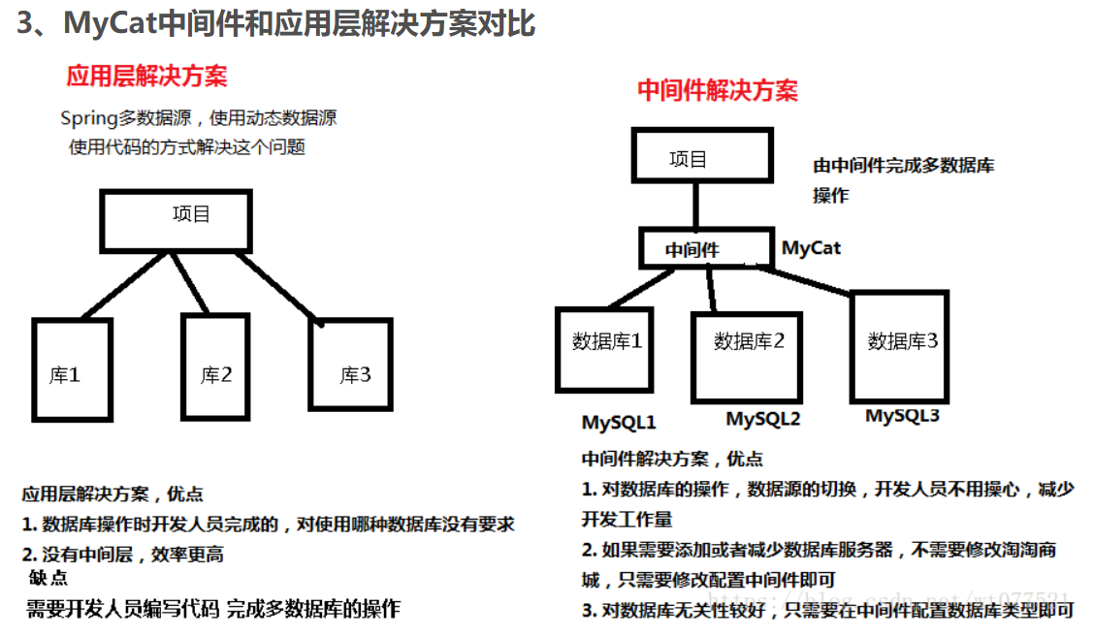
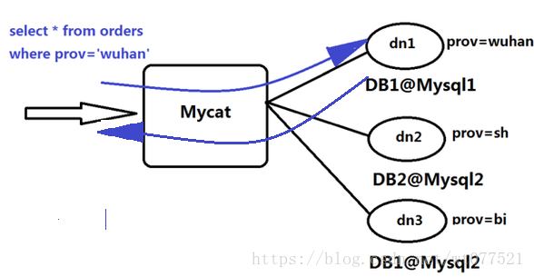

分布式事务 |  | https://zhuanlan.zhihu.com/p/263555694
 |  | 与本地事务不同的是，分布式系统之所以叫分布式，是因为提供服务的各个节点分布在不同机器上，相互之间通过网络交互。不能因为有一点网络问题就导致整个系统无法提供服务，网络因素成为了分布式事务的考量标准之一
 | CAP | Consistency、Availability、Partition tolerance 一致性、可用性、分区容忍性 一个分布式系统最多只能同时满足其中两项，一般都会做出如下选择：保证 P 和 A ，舍弃 C 强一致，保证最终一致性
 | 解决方案 | 2PC、3PC、TCC、可靠消息最终一致性、最大努力通知

OceanBase
产品家族 | ODC | 开发者工作平台： 连接管理，SQL工作台，存储过程开发测试，导入导出
 | OMS | 数据库迁移平台： 可在不停服情况下将数据迁移至OB服务器
 | OCP | 运维平台： 集群管理，租户管理，监控告警，性能诊断

核心特性 | 高扩展 | 水平扩展 按需在线扩容，锁容，不停服务 单集群突破100台服务器
 | 高可用 | 基于Paxos协议，强一致性 少数副本故障，数据不丢，服务不停 RPO=0，RTO<30s
 | 多租户 | DBassS架构 资源隔离（能直接隔离租户之间的cpu、mem、io等资源） 自动负载均衡
 | 高性能 | 准内存处理性能 单表最大3200亿行 峰值6100万次/秒
 | 高兼容 | Oracle/MySQL两种兼容模式 业务迁移改造成本低
 | 高透明 | 自动事务两阶段提交 全局一致性快照 全局索引

部署流程 |  | 1.配置服务器环境 2.安装OCP 3.通过OCP图形化地部署OB集群 4.OCP部署OBProxy，实现负载均衡 5.创建租户
 | 客户端 | 黑屏工具：用OBClient可以兼容访问Oracle/MySQL租户。MySQL客户端可以连接MySQL租户 白屏工具（图形化）：OB云平台，OB开发者中心ODC
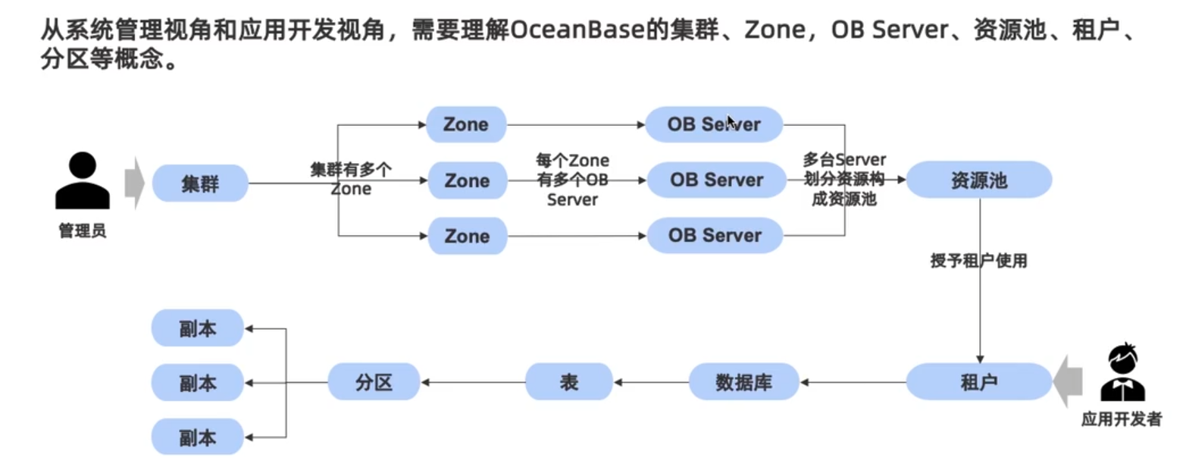

 | OB Server | 每个OB Server都运行数据库的内核，有自己独立的SQL引擎，存储引擎，都可接收应用的访问，都存储了一部分数据库的数据 一个Server运行一个OB进程 Server的多个分区中只存储一部分数据，需要更多数据时（访问任意一台OB Server时）会协调其他所有OB Server，获取需要的数据
 | 副本 | 有几个Zone，分区就有几个副本
 | Zone | 每个Zone都会保留数据的一个副本，一般>=3个
 | 开发者 | 拥有资源池的一部分
 | 总控服务 | 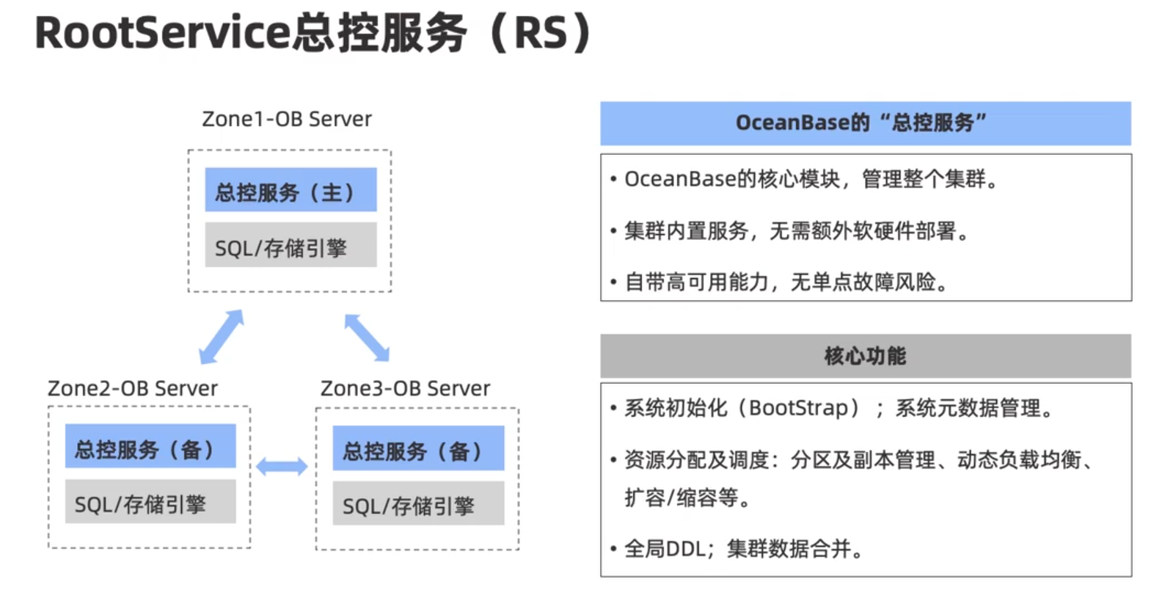
 | 租户 | 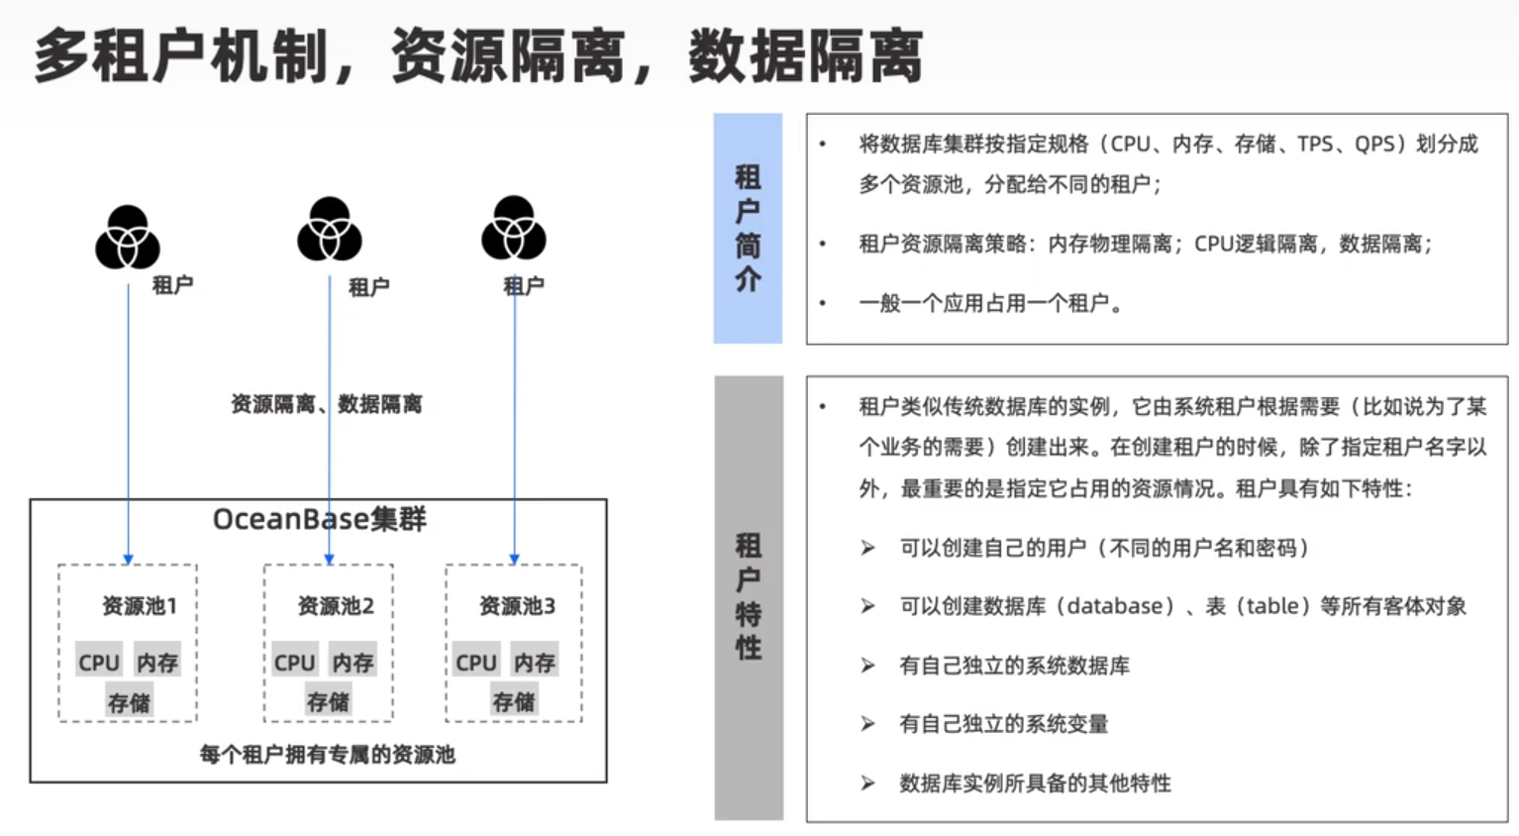
 |  | 租户的概念类似于传统数据库的数据库实例。租户下可以建立数据库，在租户的数据库下可以建立表。 目前支持两种不同的租户类型：MySQL 租户和 Oracle 租户。使用不同类型的租户对应不同类型的语法和功能 支持租户隔离。每个租户可以被赋于一定的资源（比如 CPU，内存，IOPS 和磁盘空间）。通过资源配置和设定资源池可以实现对租户资源的控制。
 | 资源池 | 